Подход II
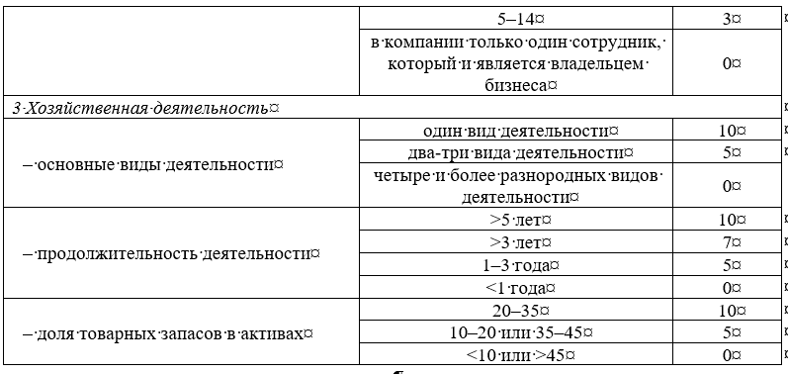
Подход 2. Оценка надежности покупателя по расширенному набору параметров
Исходные данные | Строка в бухгалтерской отчетности | Сумма, тыс. руб.
Краткосрочные финансовые вложения | 1240
Денежные средства и денежные эквиваленты | 1250
Оборотные активы | 1200
Капитал и резервы | 1300
Краткосрочные обязательства | 1500
Пассивы | 1700
Выручка | 2110
Прибыль (убыток) от продаж | 2200
Критерии | Значения | Баллы
1 Финансовое состояние
– коэффициент текущей ликвидности | #DIV/0! | #DIV/0!
– коэффициент быстрой ликвидности | #DIV/0! | #DIV/0!
– коэффициент финансовой автономии | #DIV/0! | #DIV/0!
– рентабельность продаж по операционной прибыли | #DIV/0! | #DIV/0!
2 Качество управления бизнесом
– состав учредителей | реальные собственники не являются учредителями | 3
– участие учредителей в управлении компанией | компанией управляют не владельцы бизнеса | 3
– количество сотрудников | 5–14 | 3
3 Хозяйственная деятельность
– основные виды деятельности | один вид деятельности | 10
– продолжительность деятельности | >5 лет | 10
– доля товарных запасов в активах | 10%–20% или 35%–45% | 5
Итого баллов | × | #DIV/0!
Тип клиента | × | #DIV/0!

